手続き要否チェックシート
宅地造成及び特定盛土等規制法の手続き要否 判定チェックシート

記入日
記入者 |  | 会社名
 |  | 氏名
 |  | 連絡先
 |  | メールアドレス

許可申請者
申請地
規制区域

手続きの要否の確認 |  |  |  |  | 記入欄（※１）
➀ | 盛土により生じる崖（※２）の高さ（最大値） |  |  |  |  |  | m
➁ | 切土により生じる崖（※２）の高さ（最大値） |  |  |  |  |  | m
➂ | 盛土・切土を同時に行うことにより生じる崖（※２）の高さ（最大値） |  |  |  |  |  | m
④ | 盛土（崖に該当しないもの）の高さ（最大値） |  |  |  |  |  | m
⑤ | 盛土・切土を行う土地の面積（※３） |  |  |  |  |  | ㎡
※１ | ①～⑤の項目において該当がない場合は「０」を入力してください。
※２ | 地表面が水平面に対し３０度を超える角度をなす土地で、硬岩盤（風化の著しいものを除く。）以外のもの
※３ | 盛土または切土全体で、「盛土または切土をする前後の地盤面の標高の差」が３０cmを超える部分の面積

資格要件、中間検査・定期報告の要否の確認 |  |  |  |  | 記入欄
⑥ | 高さが５ｍを超える擁壁を設置するか
⑦ | 盛土・切土を行う土地の面積（30cm以下の部分を含む面積） |  |  |  |  |  | ㎡
⑧ | 特定工程（※４）があるか
⑨ | 工期が３ヵ月以上あるか
※４ | 盛土をする前の地盤面または切土をした後の地盤面に暗渠排水管を設置する工事の工程

○工事の内容のイメージ図

○特定工程（※４）について
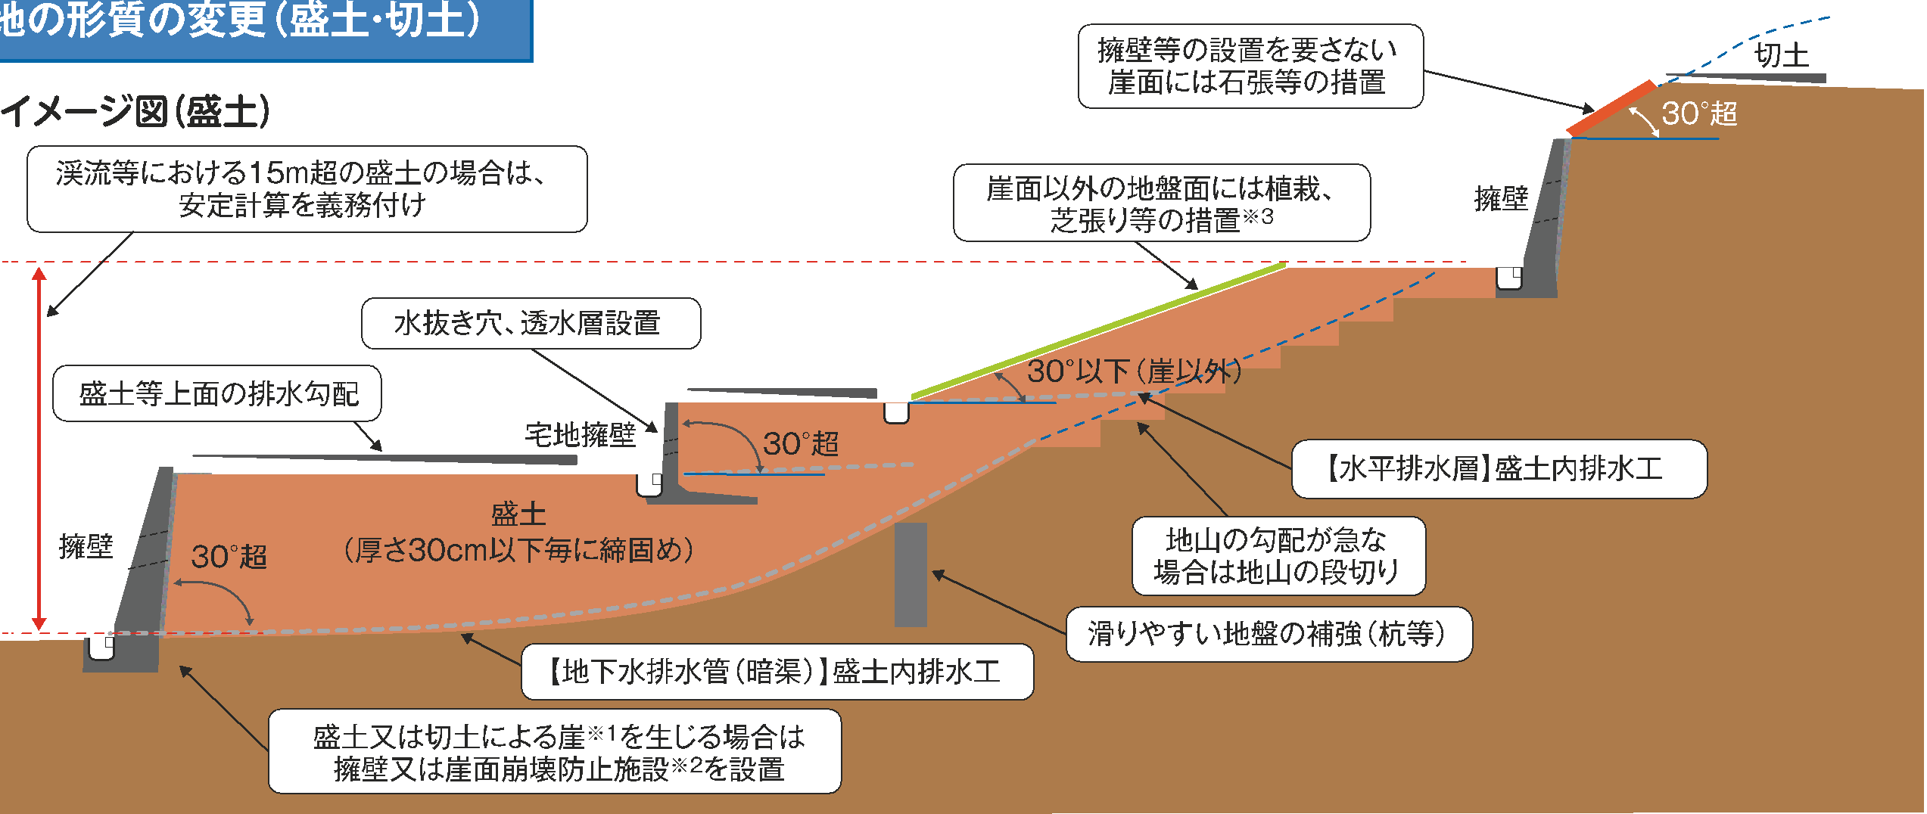

特定工程

判定結果 |  |  | 資格要件 | 中間検査 |  | 定期報告

チェックシートに関する問い合わせ先：三重県県土整備部建築開発課 開発審査班 ０５９-２２４－３０８７

